상품제안서
(컬러인쇄)원목컬러원형미두연필 | 상품코드: S03122

 |  |  |  |  |  |  | 02-713-8555 | www.synergygift.co.kr
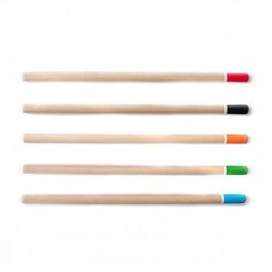

【상세/제작정보】 | -기본수량 미만일 경우 도당 10,000원의 인쇄비가 추가됩니다.

【인쇄/포장옵션】 | 풀칼라 / 밀봉OPP포장

【공급단가】 | 수량 | 1,000~ | 2,000~ | 3,000~ | 5,000~ | 10,000~
*VAT별도 | 단가 | 150원 | 140원 | 140원 | 130원 | 130원

【상품 URL】 | https://www.synergygift.co.kr:443/src/goods_detail.php?gdno=7049

